G205
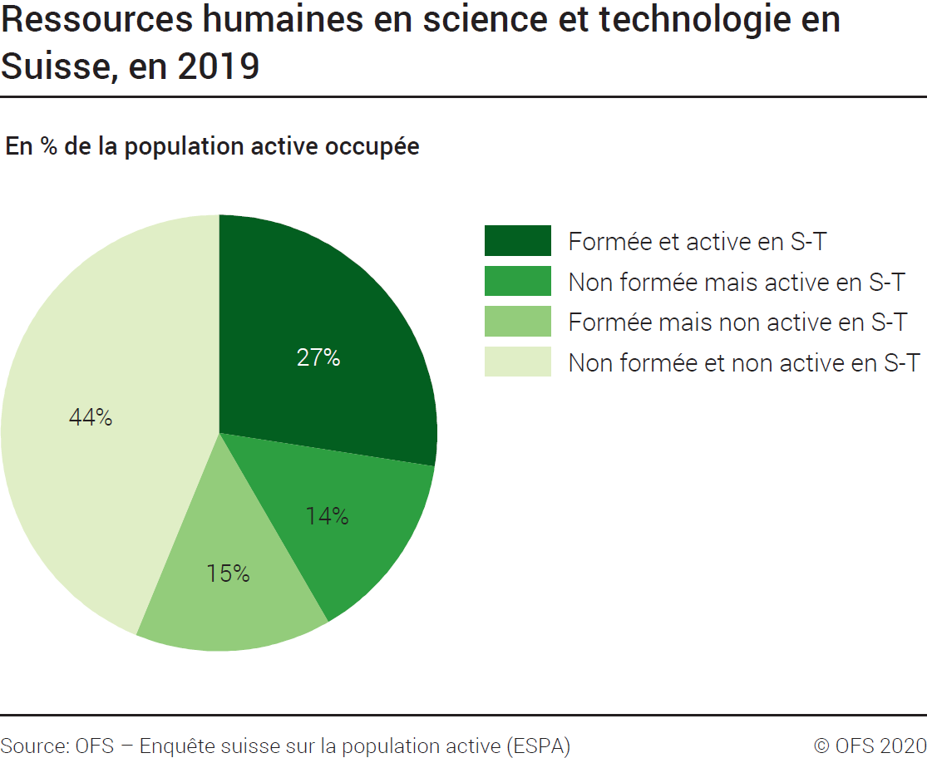
ind20101_G205 - Ressources humaines en S-T |  |  | retour à l'index

Ressources humaines en science et technologie en Suisse, en 2019
En milliers de personnes et en % de la population active occupée

 | En milliers | %
Formée et active en S-T | 1343 | 27
Non formée mais active en S-T | 694 | 14
Formée mais non active en S-T | 713 | 15
Non formée et non active en S-T | 2142 | 44
Total | 4891 | 100

Source : OFS – Enquête suisse sur la population active (ESPA), Neuchâtel, 2020
© OFS

G4
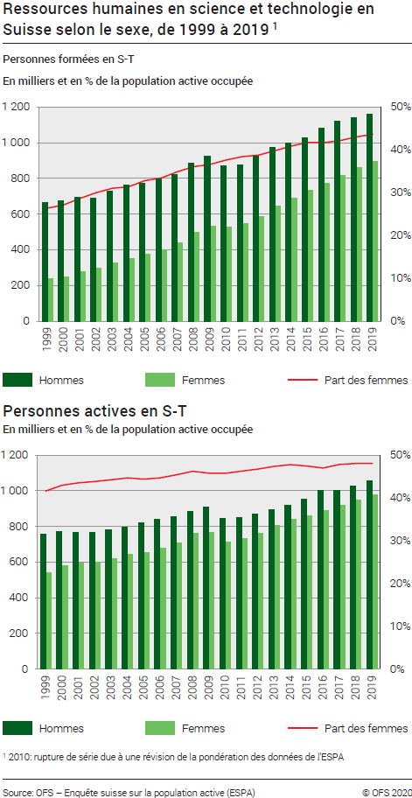
Ind20101_G4 - Ressources humaines en S-T |  |  |  |  |  |  |  |  |  |  |  |  |  |  |  |  |  |  |  | retour à l'index

Ressources humaines en science et technologie en Suisse selon le sexe, de 1995 à 20191
En milliers de personnes et en % de la population active occupée

1. Personnes formées en science et technologie (S-T) en Suisse selon le sexe, de 1995 à 20191
En milliers de personnes et en % de la population active occupée

 | 1995 | 1996 | 1997 | 1998 | 1999 | 2000 | 2001 | 2002 | 2003 | 2004 | 2005 | 2006 | 2007 | 2008 | 2009 | 2010 | 2011 | 2012 | 2013 | 2014 | 2015 | 2016 | 2017 | 2018 | 2019
Part des femmes formées en S-T | 22% | 23% | 26% | 26% | 26% | 27% | 29% | 30% | 31% | 31% | 33% | 33% | 35% | 36% | 37% | 38% | 38% | 39% | 40% | 41% | 42% | 42% | 42% | 43% | 44%
Hommes formés en S-T | 621 | 645 | 628 | 644 | 664 | 672 | 695 | 689 | 727 | 763 | 770 | 798 | 824 | 883 | 922 | 872 | 877 | 922 | 973 | 997 | 1028 | 1080 | 1119 | 1139 | 1160
Femmes formées en S-T | 178 | 192 | 216 | 224 | 238 | 250 | 279 | 295 | 327 | 349 | 376 | 400 | 441 | 498 | 532 | 526 | 547 | 584 | 643 | 689 | 735 | 771 | 815 | 860 | 897
Total personnes formées en S-T | 799 | 837 | 844 | 868 | 903 | 921 | 975 | 984 | 1054 | 1113 | 1146 | 1198 | 1265 | 1381 | 1454 | 1398 | 1424 | 1507 | 1616 | 1686 | 1763 | 1851 | 1933 | 1999 | 2056

2. Personnes actives en science et technologie (S-T) en Suisse selon le sexe, de 1995 à 20191
En milliers de personnes et en % de la population active occupée

 | 1995 | 1996 | 1997 | 1998 | 1999 | 2000 | 2001 | 2002 | 2003 | 2004 | 2005 | 2006 | 2007 | 2008 | 2009 | 2010 | 2011 | 2012 | 2013 | 2014 | 2015 | 2016 | 2017 | 2018 | 2019
Part des femmes actives en S-T | 39% | 40% | 41% | 41% | 42% | 43% | 44% | 44% | 44% | 45% | 44% | 45% | 45% | 46% | 46% | 46% | 46% | 47% | 47% | 48% | 47% | 47% | 48% | 48% | 48%
Hommes actifs en S-T | 699 | 727 | 718 | 748 | 758 | 771 | 768 | 768 | 782 | 797 | 818 | 841 | 853 | 884 | 909 | 844 | 849 | 871 | 895 | 918 | 951 | 1001 | 1002 | 1024 | 1058
Femmes actives en S-T | 454 | 479 | 507 | 511 | 540 | 581 | 592 | 599 | 620 | 644 | 653 | 680 | 708 | 760 | 767 | 711 | 732 | 764 | 804 | 839 | 859 | 887 | 917 | 947 | 979
Total personnes actives en S-T | 1153 | 1205 | 1224 | 1259 | 1298 | 1352 | 1360 | 1367 | 1402 | 1442 | 1471 | 1522 | 1561 | 1644 | 1676 | 1555 | 1582 | 1635 | 1698 | 1757 | 1810 | 1888 | 1918 | 1971 | 2037

1 2010: rupture de série due à une révision de la pondération des données de l'ESPA.

Source : OFS, Enquête suisse sur la population active (ESPA), Neuchâtel, 2020
© OFS

G1
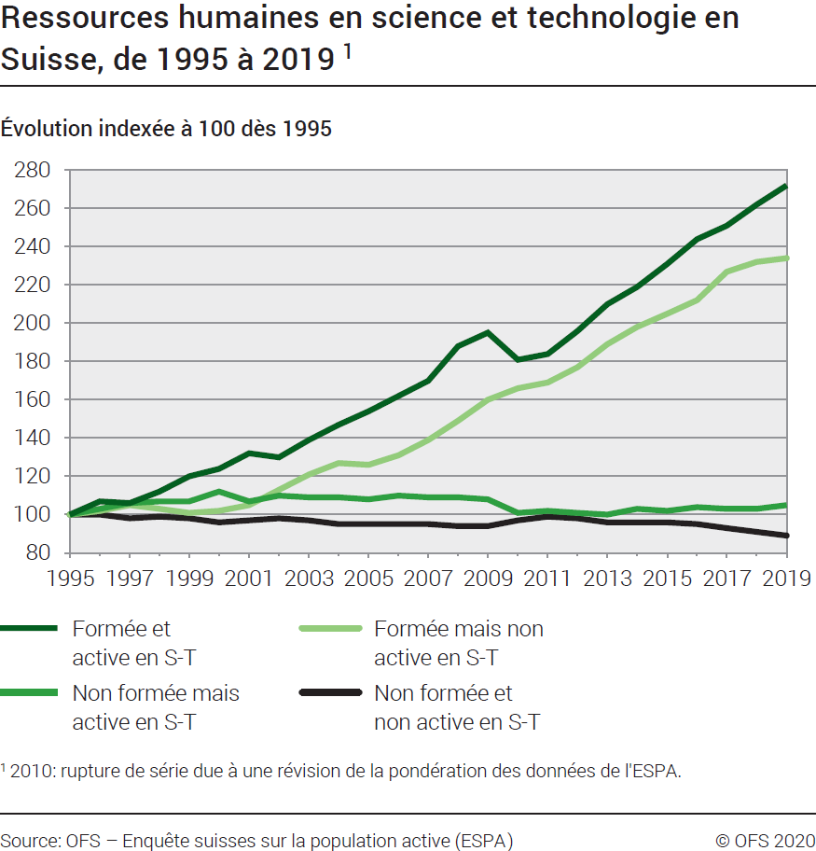
Ind20101_G1 - Ressources humaines en S-T |  |  |  |  |  |  |  |  |  |  |  |  |  |  |  |  |  | retour à l'index

Ressources humaines en science et technologie en Suisse, évolution indexée de 1995 à 20191
Population active occupée

Total | 1995 | 1996 | 1997 | 1998 | 1999 | 2000 | 2001 | 2002 | 2003 | 2004 | 2005 | 2006 | 2007 | 2008 | 2009 | 2010 | 2011 | 2012 | 2013 | 2014 | 2015 | 2016 | 2017 | 2018 | 2019
Formée et active en S-T | 100 | 107 | 106 | 112 | 120 | 124 | 132 | 130 | 139 | 147 | 154 | 162 | 170 | 188 | 195 | 181 | 184 | 196 | 210 | 219 | 231 | 244 | 251 | 262 | 272
Non formée mais active en S-T | 100 | 103 | 106 | 107 | 107 | 112 | 107 | 110 | 109 | 109 | 108 | 110 | 109 | 109 | 108 | 101 | 102 | 101 | 100 | 103 | 102 | 104 | 103 | 103 | 105
Formée mais non active en S-T | 100 | 102 | 105 | 103 | 101 | 102 | 105 | 113 | 121 | 127 | 126 | 131 | 139 | 149 | 160 | 166 | 169 | 177 | 189 | 198 | 205 | 212 | 227 | 232 | 234
Non formée et non active en S-T | 100 | 100 | 98 | 99 | 98 | 96 | 97 | 98 | 97 | 95 | 95 | 95 | 95 | 94 | 94 | 97 | 99 | 98 | 96 | 96 | 96 | 95 | 93 | 91 | 89
Total | 100 | 101 | 101 | 102 | 103 | 103 | 104 | 105 | 106 | 107 | 107 | 109 | 110 | 113 | 115 | 114 | 116 | 117 | 119 | 121 | 123 | 125 | 125 | 126 | 127
Actifs en S-T | 100 | 105 | 106 | 109 | 113 | 117 | 118 | 119 | 122 | 125 | 128 | 132 | 135 | 143 | 145 | 135 | 137 | 142 | 147 | 152 | 157 | 164 | 166 | 171 | 177
Formés en S-T | 100 | 105 | 106 | 109 | 113 | 115 | 122 | 123 | 132 | 139 | 143 | 150 | 158 | 173 | 182 | 175 | 178 | 189 | 202 | 211 | 221 | 232 | 242 | 250 | 257

1 2010: rupture de série due à une révision de la pondération des données de l'ESPA.

Source : OFS, Enquête suisse sur la population active (ESPA), Neuchâtel, 2020
© OFS

G2
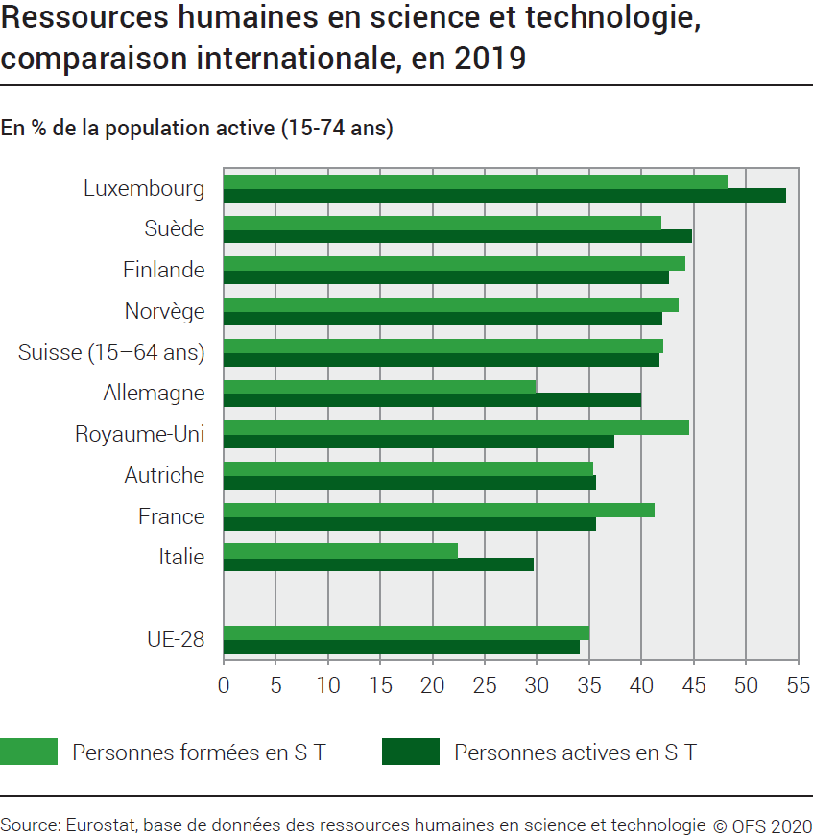
Ind20101_G2 - Ressources humaines en S-T |  |  | retour à l'index

Ressources humaines en science et technologie, comparaison internationale, en 2019
En % de la population active (15-74 ans)

 | Personnes formées en S-T | Personnes actives en S-T
Luxembourg | 48.2 | 53.8
Suède | 41.8 | 44.8
Finlande | 44.1 | 42.6
Norvège | 43.5 | 41.9
Suisse (15-64 ans) | 42.0 | 41.7
Allemagne | 29.8 | 39.9
Royaume-Uni | 44.5 | 37.4
Autriche | 35.3 | 35.6
France | 41.2 | 35.6
Italie | 22.4 | 29.6

UE-28 | 35.0 | 34.0

Source : Eurostat, base de données des ressources humaines en science et technologie
© OFS

G512
Ind20101_G512 - Ressources humaines en S-T |  |  | retour à l'index

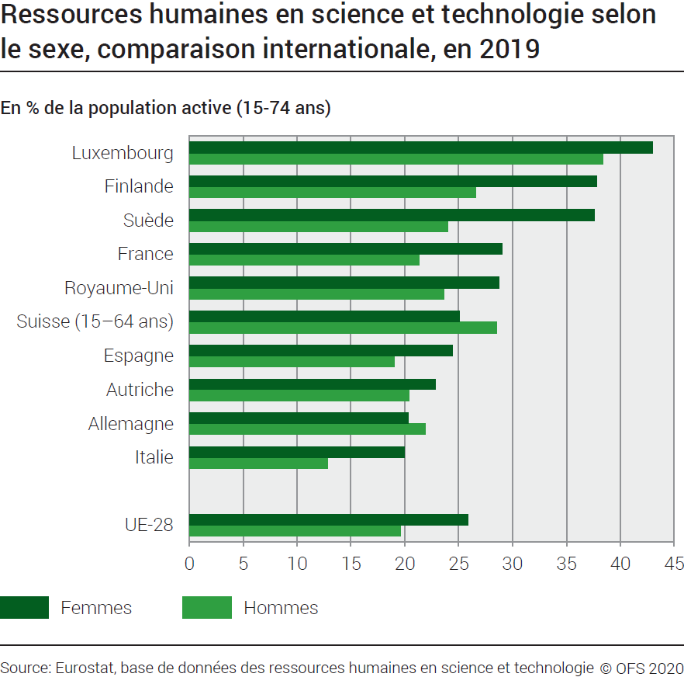
Ressources humaines en science et technologie selon le sexe, comparaison internationale, en 2019
En % de la population active (15-74 ans)

 | Femmes formées et actives en S-T | Hommes formés et actifs en S-T
Luxembourg | 43.0 | 38.4
Finlande | 37.8 | 26.6
Suède | 37.6 | 24.0
France | 29.0 | 21.3
Royaume-Uni | 28.7 | 23.6
Suisse (15-64 ans) | 25.1 | 28.5
Espagne | 24.4 | 19.0
Autriche | 22.8 | 20.4
Allemagne | 20.3 | 21.9
Italie | 20.0 | 12.8

UE-28 | 25.9 | 19.6

Source: Eurostat, base de données des ressources humaines en science et technologie
© OFS

T2
Ind20101_T2 - Ressources humaines en S-T |  |  |  |  | retour à l'index

Ressources humaines en science et technologie selon le sexe, comparaison internationale, en 2019
En % de la population active (15-74 ans)

ns qz
ns qz
 | Personnes formées en S-T | Personnes actives en S-T | Femmes formées et actives en S-T | Hommes formés et actifs en S-T
Allemagne | 29.8 | 39.9 | 20.3 | 21.9 | Allemagne
Autriche | 35.3 | 35.6 | 22.8 | 20.4 | Autriche
Belgique | 45.2 | 37.1 | 35.5 | 24.5 | Belgique
Bulgarie | 30.5 | 24.8 | 26.4 | 13.5 | Bulgarie
Chypre | 46.4 | 29.1 | 29.4 | 20.4 | Chypre
Danemark | 36.9 | 43.3 | 33.6 | 23.8 | Danemark
Espagne | 41.2 | 25.6 | 24.4 | 19.0 | Espagne
ns qz
ns qz
Estonie | 41.6 | 34.4 | 32.9 | 15.6 | Estonie
Finlande | 44.1 | 42.6 | 37.8 | 26.6 | Finlande
Lower secondary
Secondaire 1er cycle
Primary education
Enseignement primaire
Secondary education
Enseignement secondaire
ns qz
ns qz
ns qz
ns qz
ns qz
Lower secondary
Secondaire 1er cycle
Primary education
Enseignement primaire
Secondary education
Enseignement secondaire
ns qz
ns qz
ns qz
ns qz
ns qz
ns qz
ns qz
France | 41.2 | 35.6 | 29.0 | 21.3 | France
Grèce | 34.6 | 22.5 | 21.9 | 16.4 | Grèce
Hongrie | 27.0 | 30.2 | 24.8 | 16.2 | Hongrie
Irlande | 46.9 | 33.8 | 31.1 | 23.4 | Irlande
Islande | 40.0 | 37.8 | 33.5 | 20.9 | Islande
Italie | 22.4 | 29.6 | 20.0 | 12.8 | Italie
Lettonie | 37.7 | 30.1 | 30.0 | 13.6 | Lettonie
Lituanie | 45.3 | 31.3 | 35.2 | 17.2 | Lituanie
Luxembourg | 48.2 | 53.8 | 43.0 | 38.4 | Luxembourg
Malte | 31.0 | 32.6 | 24.0 | 15.7 | Malte
Norvège | 43.5 | 41.9 | 37.4 | 25.2 | Norvège
Pays-Bas | 38.2 | 41.9 | 29.9 | 25.1 | Pays-Bas
Pologne | 35.9 | 32.6 | 32.4 | 17.2 | Pologne
Portugal | 27.9 | 28.6 | 24.1 | 15.5 | Portugal
République slovaque | 26.6 | 27.5 | 20.9 | 13.6 | Rép. slovaque
Slovénie | 35.9 | 34.5 | 31.1 | 18.1 | Slovénie
République tchèque | 24.3 | 32.5 | 19.9 | 16.2 | Rép. tchèque
Roumanie | 20.7 | 21.1 | 19.4 | 12.3 | Roumanie
Royaume-Uni | 44.5 | 37.4 | 28.7 | 23.6 | Royaume-Uni
Suède | 41.8 | 44.8 | 37.6 | 24.0 | Suède
Suisse (15-64 ans) | 42.0 | 41.7 | 25.1 | 28.5 | Suisse (15-64 ans)

UE-28 | 35.0 | 34.0 | 25.9 | 19.6 | UE-28

Source : Eurostat, base de données des ressources humaines en science et technologie
© OFS

